Sheet1
名称 | 概念图 | 功能 | PS
刺儿 | 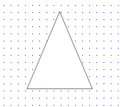 | player接触后死亡 对魔方无碰撞 | 刺儿
洗衣机 | 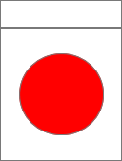 | player瞬移到洗衣机的位置 后，它可以将player朝盖子（上面的长方形）方向弹出5个单位长度（可刷新冷却） 其他情况下就是普通平台 | 红点特性与敌人相同， 之后的关卡可能会让它自动旋转或移动
床 | 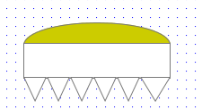 | 平常悬浮于天上，忍者经过其下方后它开始下落，遇到障碍物后停下返回原位置。（类似于马里奥里的落石） | 忍者接触其下方死亡 接触上方则向上弹起5个单位高度
吹风机 | 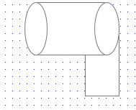 | 向前吹风（范围为5*1） 阻碍忍者前进，但对魔方无效 | 之后的关卡可能会让它自动旋转或移动
金币（暂定） |  | 可获取物（马里奥里的金币）

